facebookเติมเงิน
ยอด ad facebook เติมเงิน

วันที่ | ยอดเงิน | หมายเหตุ | คุณเอฟ โอนเข้า Meta วันที่ 28/8/2568
2025-08-01
2025-08-02
2025-08-03
2025-08-04
2025-08-05
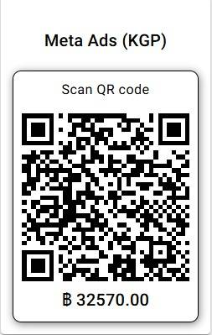
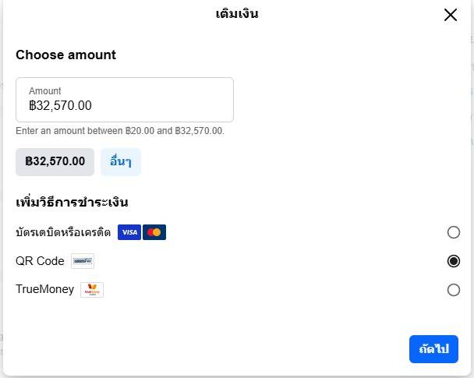
2025-08-06
2025-08-07
2025-08-08
2025-08-09
2025-08-10
2025-08-11
2025-08-12
2025-08-13
2025-08-14
2025-08-15
2025-08-16
2025-08-17
2025-08-18
2025-08-19
2025-08-20
2025-08-21
2025-08-22
2025-08-23
2025-08-24
2025-08-25
2025-08-26
2025-08-27

2025-08-28 | 1,037.67
 | 1,119.29
2025-08-29
2025-08-30
2025-08-31

รวม | 2156.96

shopeeเติมเงิน

ยอด ad shopee เติมเงิน
 |  |  | คุณเอฟ โอนเข้า shopee วันที่ 28/8/2568
วันที่ | ยอดเงิน | หมายเหตุ
2025-08-01
2025-08-02
2025-08-03
2025-08-04
2025-08-05
2025-08-06
2025-08-07
2025-08-08
2025-08-09
2025-08-10
2025-08-11
2025-08-12
2025-08-13
2025-08-14
2025-08-15
2025-08-16
2025-08-17
2025-08-18
2025-08-19
2025-08-20
2025-08-21
2025-08-22
2025-08-23
2025-08-24
2025-08-25
2025-08-26
2025-08-27
2025-08-28 | 12,840.00
2025-08-29
2025-08-30
2025-08-31

